상품제안서
유니콘 휴대용 6단 접이식 노트북 거치대 | 상품코드: S21314

 |  |  |  |  |  |  | 02-713-8555 | www.synergygift.co.kr
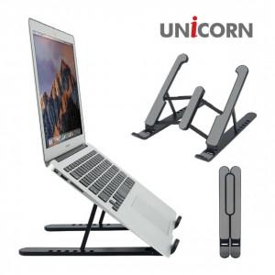

【상세/제작정보】 | 휴대용 접이식 6단 높이 조절 노트북 거치대<br>최대 17인치 거치 가능

【인쇄/포장옵션】 | 레이저, 풀칼라 / 포장지포장

【공급단가】 | 수량 | 50~ | 100~ | 500~ | 1,000~ | 2,000~
*VAT별도 | 단가 | 5,550원 | 5,250원 | 4,990원 | 4,870원 | 4,780원

【상품 URL】 | https://www.synergygift.co.kr:443/src/goods_detail.php?gdno=21314

